1.6米
1.6米三开高护栏车技术参数
部件名称 | 序号 | 项 目 | 参数值/规格 | 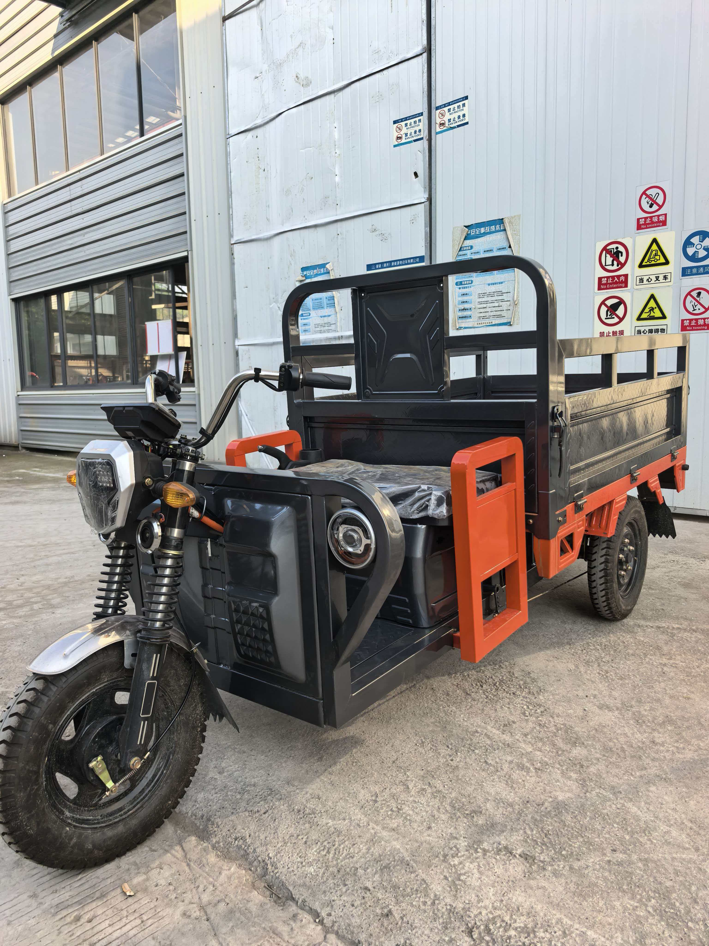
整车 | 1 | 外观形象 | 三开高护栏车
 | 2 | 承载重量 | 350kg
 | 3 | 最高车速 | 48km/h
 | 4 | 倒车车速 | 12 km/h
 | 5 | 续行里程 | 70-90km
 | 6 | 爬坡度 | 15
 | 7 | 整车 | 230kg
 | 8 | 外形尺寸 | 3120*1170*1400mm
 | 9 | 轮距 | 965mm
 | 10 | 轴距 | 2073mm
 | 11 | 电池位置 | 车架电池盒
 | 12 | 离地尺寸 | ≤160mm
 | 13 | 轮胎型号 | 前4.00-12、后4.00-12
车厢 | 1 | 材质 | 底板1.0mm、门板0.8mm 电泳烤漆
 | 2 | 车厢尺寸 | 1600*1100*530mm
 | 3 | 开门方向 | 左右后三方开门
蓄电池 | 1 | 电池类型 | 免维护
 | 2 | 电池容量 | 选配
 | 3 | 电池电压 | 60V
电机 | 1 | 输出功率 | 1200W
 | 2 | 电机电压 | 60V
控制器 | 1 | 规格要求 | 24管，限流60A
 | 2 | 额定电压 | 60V
气压支杆 | 1 | 型号 | 货箱双气压助力支杆
总价格
产品功能简介：本款车型为电泳烤漆车厢，车厢加高护栏构造，方便放置物品，绿色环保适合城市物流运输。

1.8米
1.8米三开加高护栏车技术参数
部件名称 | 序号 | 项 目 | 参数值/规格 | 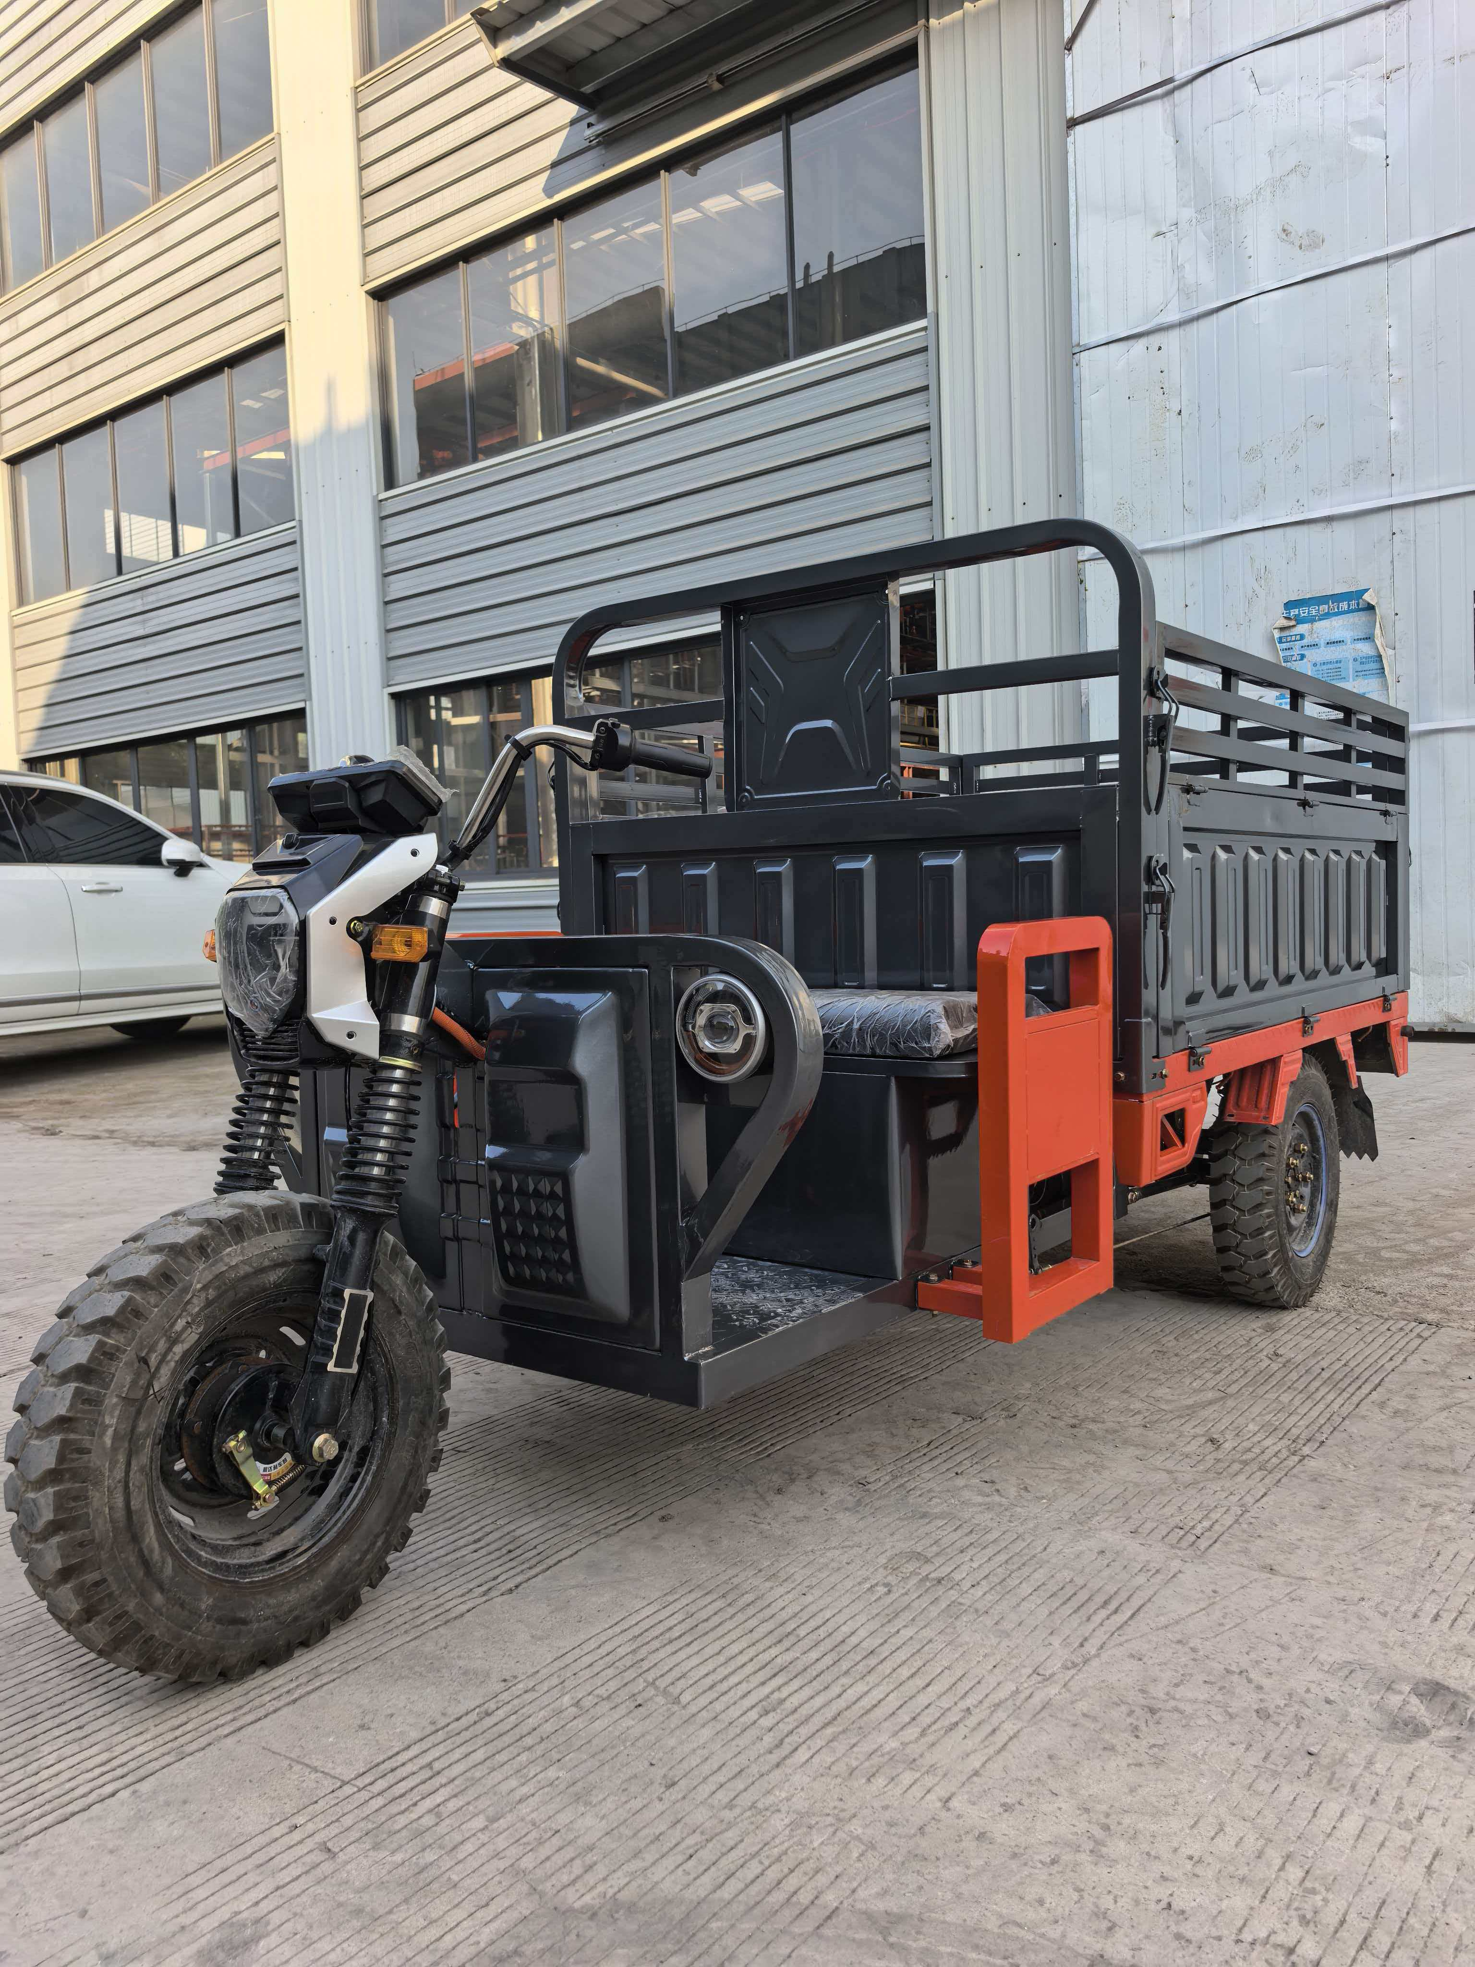
整车 | 1 | 外观形象 | 三开加高护栏车
 | 2 | 承载重量 | 500kg
 | 3 | 最高车速 | 48km/h
 | 4 | 倒车车速 | 12 km/h
 | 5 | 续行里程 | 60-80km
 | 6 | 爬坡度 | 15
 | 7 | 整车 | 380kg
 | 8 | 外形尺寸 | 3370/1370/11520
 | 9 | 轮距 | 1105mm
 | 10 | 轴距 | 2258mm
 | 11 | 电池位置 | 车架电池盒
 | 12 | 离地尺寸 | ≤180mm
 | 13 | 轮胎型号 | 前5.00-12、后5.00-12
车厢 | 1 | 材质 | 底板1.2mm、门板0.8mm 电泳烤漆
 | 2 | 车厢尺寸 | 1800*1300*710mm
 | 3 | 开门方向 | 左右后三方开门
蓄电池 | 1 | 电池类型 | 免维护
 | 2 | 电池容量 | 选配
 | 3 | 电池电压 | 60V
电机 | 1 | 输出功率 | 1500W
 | 2 | 电机电压 | 60V
控制器 | 1 | 规格要求 | 加强24管/选配30管，限流70A
 | 2 | 额定电压 | 60V
气压支杆 | 1 | 型号 | 货箱双气压助力支杆
总价格 | 不带电池的含税价格：4220元
产品功能简介：本款车型为电泳烤漆车厢，车厢加高护栏构造，方便放置物品，绿色环保适合城市物流运输。

